关系图
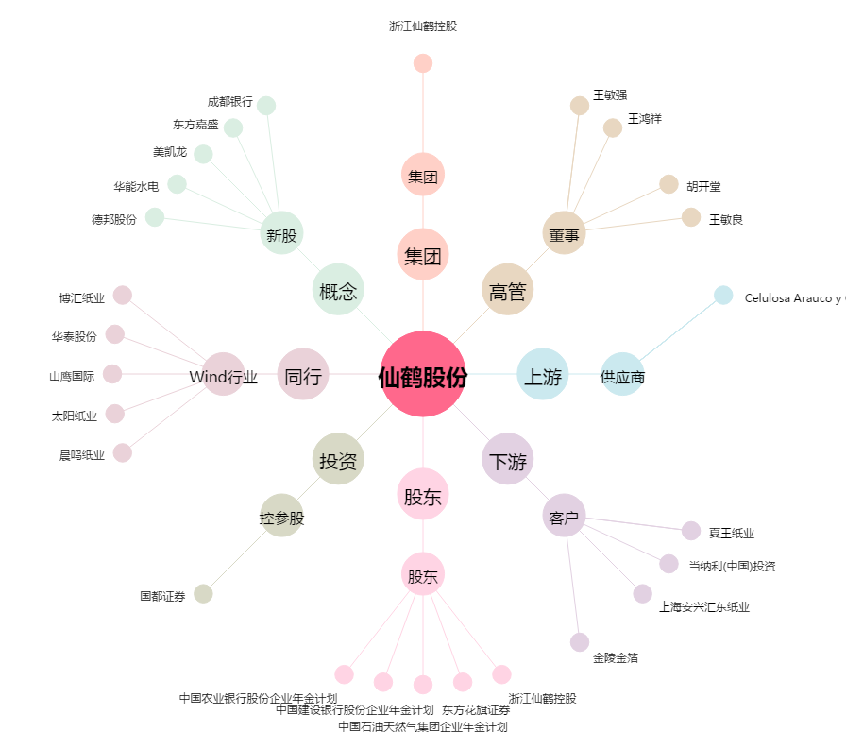
仙鹤股份[603733.SH] - 关系概览图

